关系图
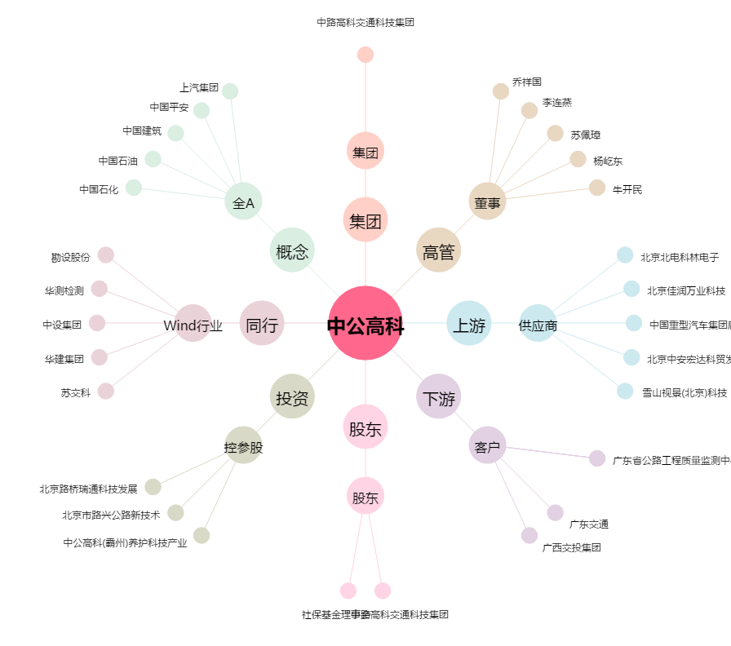
中公高科[603860.SH] - 关系概览图

